关系图
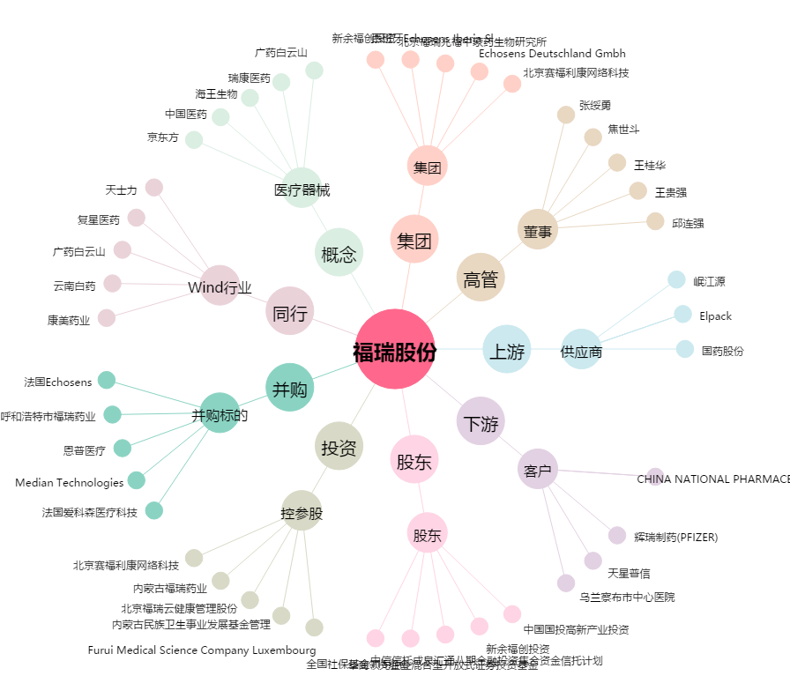
福瑞股份[300049.SZ] - 关系概览图

